Usuario
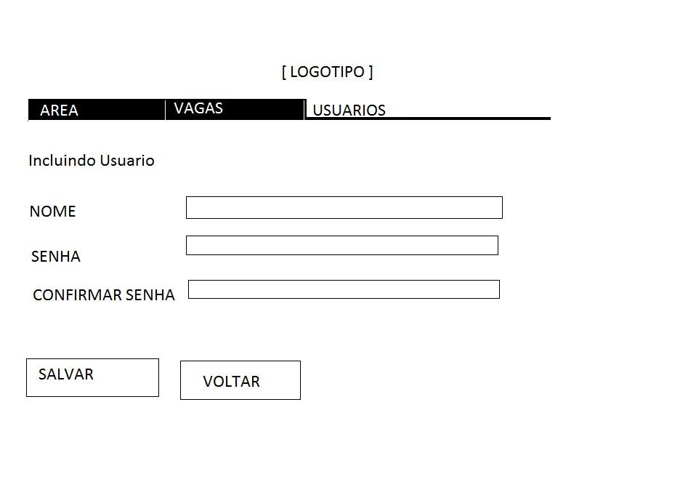
Casos de Uso |  | OK/NOK | Codigo Defeito Criado
 | Via comum:

 | -cadastrar um nome de usuario
 | SQL INJECTION | ok
 | ESTOURO DE CAMPOS | ok
 | CARACTERES ESPECIAIS | ok
 | CAMPO EM BRANCO | ok
 | CONSISTENCIA DADOS | ok

 | -cadastrar uma senha de usuario
 | SQL INJECTION | ok
 | ESTOURO DE CAMPOS | ok
 | CARACTERES ESPECIAIS | ok
 | CAMPO EM BRANCO | ok
 | CONSISTENCIA DADOS | ok

 | -confimar senha de usuario
 | SQL INJECTION | ok
 | ESTOURO DE CAMPOS | ok
 | CARACTERES ESPECIAIS | ok
 | CAMPO EM BRANCO | ok
 | CONSISTENCIA DADOS | nok

 | - Clicar Botao Salvar
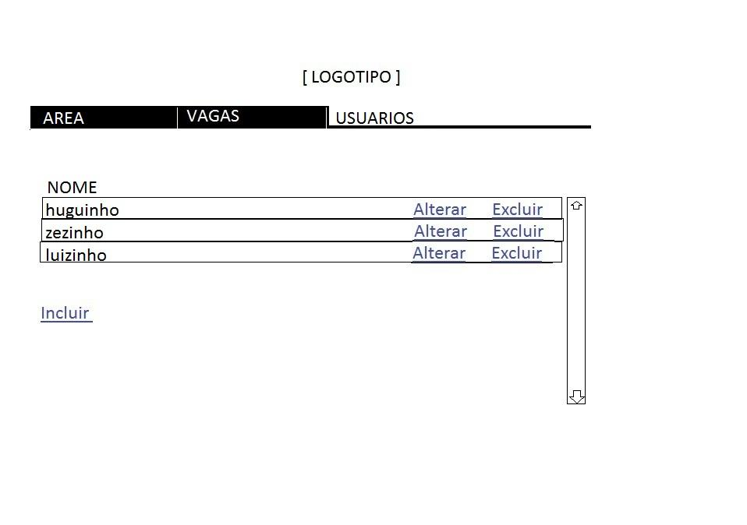
 | -Clicar Botao Voltar

 | - Clicar Botao Salvar sem digitar nada | salva em branco
 | - Clicar Botao voltar sem digitar nada | ok
 | - clicar botao salvar digitando so nome | ok
 | - clicar botao salvar digitando so senha | ok
 | -clicar botao salvar digitando so a confirm. | ok
 | TESTES MECANISMO/ESTRUTURA APLICAÇÃO | ie problemas layout
 | TESTE ESTRUTURA WEB | ie problemas layout

Casos de Uso |  | OK/NOK | Codigo Defeito Criado
 | Via comum:

 | -clicar em alterar | ok
 | - testar em todos os campos: | ok
 | SQL INJECTION | ok
 | ESTOURO DE CAMPOS | ok
 | CARACTERES ESPECIAIS | ok
 | CAMPO EM BRANCO | ok
 | CONSISTENCIA DADOS | ok

 | - clicar em excluir | ok
 | confirmar exclusao sim/nao | ok
 | - clicar em inserir | ok
 | executar todos os testes da tarefa acima | ok

 | - testar cadastrar mesmo nome 2X | ok

